配信面一覧（全20面）
LINE広告 配信面一覧（全20種類） 2026年最新版
⚠️ 2026年10月下旬頃にLINE広告の配信停止予定。新規出稿はLINEヤフー広告をご検討ください。（2026年4月更新）
No. | 配信面 | カテゴリ | 概要・特徴 | ユーザー層 | 対応フォーマット | おすすめシーン
主要配信面（①〜④）
① | トークリスト | 主要 | 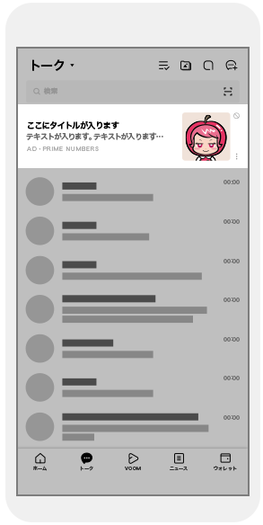 LINEのメイン機能であるトークリストの最上部に配信される。 ユーザーが最も頻繁に訪れる面であり、大規模なプロモーションが可能。 | 性別：女性が若干多い傾向 年齢：全年代に広くリーチ | ・画像（1200×628px） ・画像（1080×1080px） ・画像（小）600×400px ※トークリスト限定 ・画像（アニメーション）※トークリスト限定 ・動画（16:9 / 1:1 / 9:16） ・カルーセル | ・全国規模の新商品・大型キャンペーンの認知拡大を目的とするとき ・期間限定・初動リーチ（発売日/放送日/セール初日）で早期に認知を広げたいとき ・CVの獲得を目的としているとき（CV発生数が特に多い配信面）
② | LINE NEWS | 主要 | 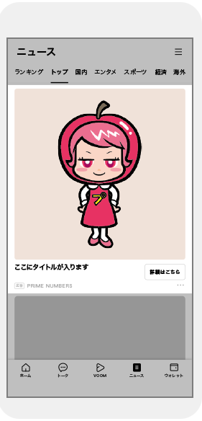 LINEアプリ内「ニュース」タブの記事一覧ページ・アカウントメディア内に配信される。 月間ユニークユーザーが約7,700万人以上（全利用者の約8割）と、広告が多くの人の目に触れやすい。 | 性別：女性ユーザーが過半数 年齢：30〜50代がメイン | ・画像（1200×628px） ・画像（1080×1080px） ・画像（小）600×400px ・画像（アニメーション） ・動画（16:9 / 1:1 / 9:16） ・カルーセル | ・ニュース記事のように広告を「コンテンツ」として受け取ってほしい場合 ・スポーツやエンタメなど、ニュースとの親和性が高い商材を扱う場合 ・スペースを活かしてじっくり商材をアピールしたいとき（枠が大きく情報量を多くできる）
③ | LINE VOOM ※2026年に廃止 | 主要 | 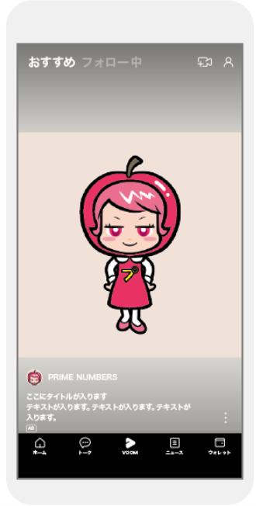 LINEアプリ内で縦型のショート動画を投稿・閲覧できる機能。一般ユーザーの投稿に挟まれる形で配信される。 訪問ユーザー6,800万人以上のうち4,900万人以上が月1回以上広告に接触（2019年8月時点）。 | 性別：女性が若干多い 年齢：10代のユーザーが多い | ・画像（1200×628px） ・画像（1080×1080px） ・動画（16:9 / 1:1 / 9:16） ・カルーセル ※画像（小）・アニメーション非対応 | ・縦型動画広告（9:16）を配信したい場合（最も効果的な配信面） ・若い世代にリーチしたいとき ・コスメ・ファッションなど動画で商品詳細が伝わる商材 ・「いいね」「シェア」などリアクション・拡散を狙いたいとき（LINE広告中唯一対応）
④ | ホーム | 主要 | 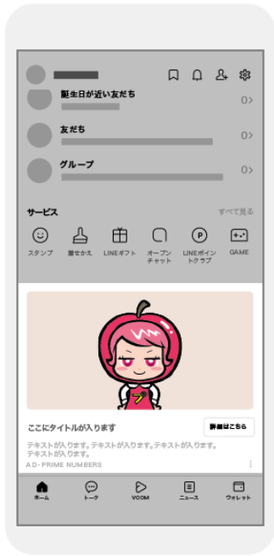 LINEアプリ内「ホーム」タブ内の友だちリスト・スタンプショップなどコンテンツの下部に配信される。 LINE内の多くの機能の入口でありユーザーがよく訪れるため、広告が目に触れやすい。 | 性別：女性が若干多い 年齢：10〜20代が比較的多い | ・画像（1200×628px） ・画像（1080×1080px） ・画像（アニメーション） ・動画（16:9 / 1:1 / 9:16） ・カルーセル ※画像（小）非対応 | ・LINEの主要機能を使う幅広いユーザー層に日常的にブランド・商品を訴求したい場合 ・見込み顧客や既存顧客に商材を再度想起させたい場合 ・様々なフォーマットを試したいとき（インプレッション比率のばらつきが少ない）
機能系配信面（⑤〜⑥）
⑤ | ミニアプリタブ | 機能 | 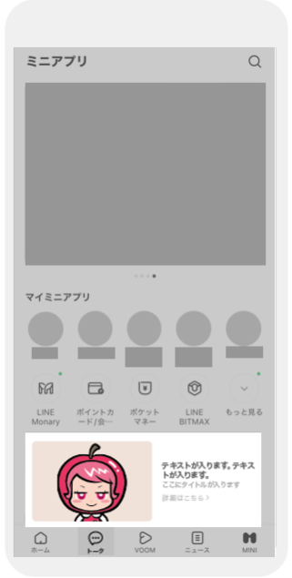 さまざまなジャンルのサービスを利用できるミニアプリを集約した「ミニアプリ」タブに広告を掲載。 ポイント・会員証管理、モバイルオーダー、予約、ゲームなど多様な機能をLINE内で利用できる。（旧称：ウォレット） | 性別：幅広い 年齢：オフライン・オンライン双方のLINEユーザー | ・画像（1200×628px） ・画像（1080×1080px） ・画像（アニメーション） ・動画（16:9 / 1:1 / 9:16） ・カルーセル | ・EC・実店舗への集客など、オフライン・オンライン双方に関連する商材 ・ポイントや会員証管理と相性の良いサービスの訴求
⑥ | LINEポイントクラブ | 機能 | 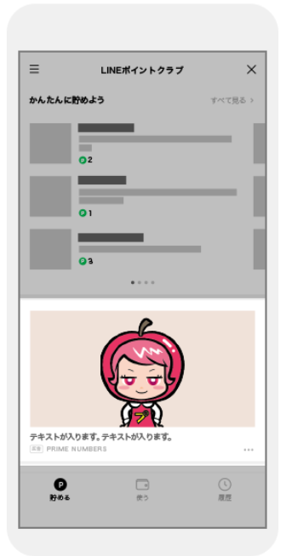 LINEの各種サービスの利用・公式アカウント友だち追加・動画視聴などでポイントを貯めることができるサービス。 画面をスクロールすると表示される広告枠に配信される。 | 性別：幅広い 年齢：ポイ活ユーザーが中心 | ・画像（1200×628px） ・画像（1080×1080px） ・画像（アニメーション） ・動画（16:9 / 1:1 / 9:16） ・カルーセル | ・会員獲得／アプリDL／無料お試しなど、ユーザーに行動を促したい場合 ※「友だち追加」を目的とした広告は対象外の配信面
購買系配信面（⑦〜⑩）
⑦ | LINEチラシ | 購買 | 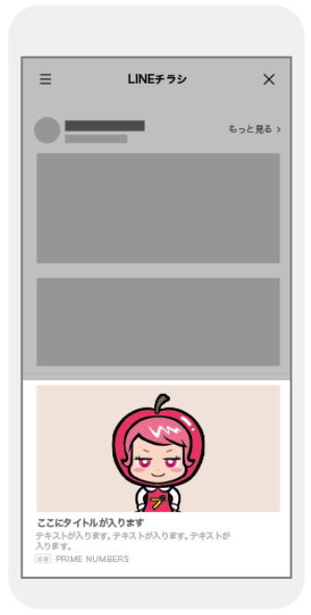 様々な店舗のお買い得情報が記載された"チラシ"を、LINEを通じて配信するサービス。 ユーザーの興味関心・生活エリアに合わせてパーソナライズされた状態でチラシが配信される。 | 性別：幅広い 年齢：購買意向の強いユーザー | ・画像（1200×628px） ・画像（1080×1080px） ・画像（アニメーション） ・動画（16:9 / 1:1） | ・実店舗の来店促進や特売キャンペーンなどの広告を、エリア（生活導線）で配信する場合 ・ドラッグ／スーパー／ホームセンター／家電量販などの折込チラシと併用する場合
⑧ | LINEクーポン | 購買 | 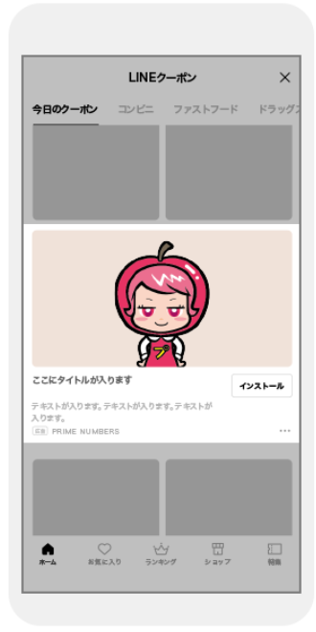 全国約50,000店舗のショップで利用できるクーポンサービス。 購買意向が高くお得情報に敏感なユーザーにリーチしやすい配信面。 | 性別：女性が70% 年齢：40〜50代がボリュームゾーン（幅広い年代） | ・画像（1200×628px） ・画像（1080×1080px） ・画像（小）600×400px ・画像（アニメーション） ・動画（16:9 / 1:1 / 9:16） ・カルーセル | ・飲食／小売／レジャーなどの来店を促したい場合 ・よく買い物をする人を狙った割引き・特典のプロモーション
⑨ | LINEマイカード | 購買 | 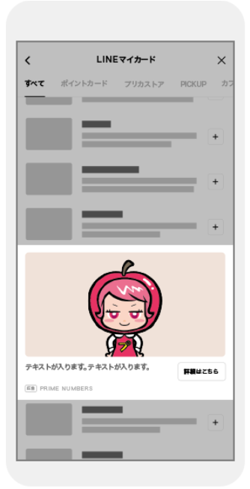 お店のポイントカードや会員証などをLINEアプリの中でまとめて管理できるサービス。 暮らしやお得情報に興味のあるユーザーにリーチしやすい。 | 性別：女性が約6割・男性が約4割 年齢：10代後半〜50代以降まで幅広い | ・画像（1200×628px） ・画像（1080×1080px） ・画像（アニメーション） ・動画（16:9 / 1:1 / 9:16） ・カルーセル | ・新規会員の獲得など、継続してサービスを利用・商品を購入してくれる人を増やしたい場合 ・既存会員に行動を促す場合（ポイント失効前の訴求など）
⑩ | LINEブランドカタログ | 購買 | 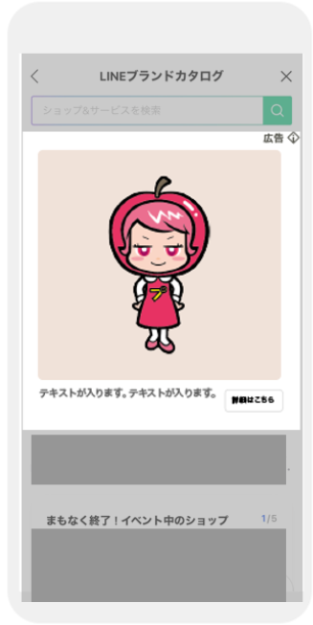 ファッション・雑貨・スポーツ・インテリア・家電・コスメなど約1,000ショップから商品を購入できるショッピングサービス。 各ショップのトップページ・ページ下部の広告枠に配信。LINE公式AC友だち約4,800万人が対象。（旧称：LINEショッピング） | 性別：幅広い 年齢：購買意向の強いユーザー | ・画像（1200×628px） ・画像（1080×1080px） ・画像（アニメーション） ・動画（16:9 / 1:1 / 9:16） ・カルーセル | ・ファッション・コスメ・雑貨など、商品フィードを用いたダイナミック広告を配信する場合 ・割引キャンペーンなど値段を記載したバナー広告を配信する場合
コンテンツ系配信面（⑪〜⑯）
⑪ | LINE Monary | コンテンツ | 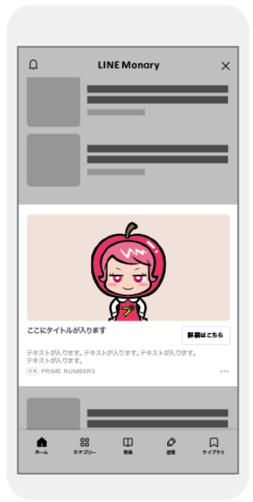 節約・保険・投資など、お金にまつわる幅広いテーマの知識を深めるコンテンツを提供するサービス。 お得情報に敏感なユーザーや金融に興味があるユーザーにリーチしやすい。 | 性別：女性が60% 年齢：20〜40代中心（幅広い年代） | ・画像（1200×628px） ・画像（1080×1080px） ・画像（小）600×400px ・画像（アニメーション） ・動画（16:9 / 1:1） | ・金融・決済・保険・投資などお金に関する情報を自ら得ようとしている人にアプローチする場合 ・食品や日用品など日常に即した商品の販売を促進する場合
⑫ | アルバム | コンテンツ | 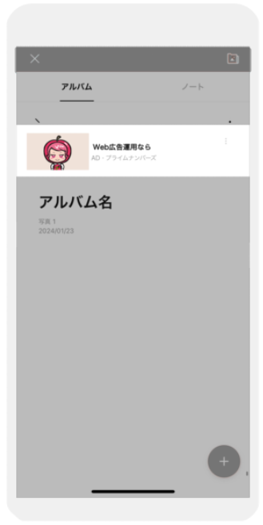 LINEグループの「アルバム」または「アルバムをまとめて見る」の上部にある広告枠に配信される。 日本のLINEユーザーの1/3以上（2023年12月末時点）が使用し、日常的に訪れる場所。 | 性別：幅広い 年齢：写真・思い出に関心の高い層 | ・画像（1200×628px） ・画像（1080×1080px） ・画像（小）600×400px ・画像（アニメーション） ・動画（16:9 / 1:1 / 9:16） ・カルーセル | ・フォトブック作成や写真プリントサービスなど、アルバム機能の利用シーンと親和性がある商材 ・旅行・結婚・出産のようなライフイベントなど、思い出に関連する商材
⑬ | LINEオープンチャット | コンテンツ | 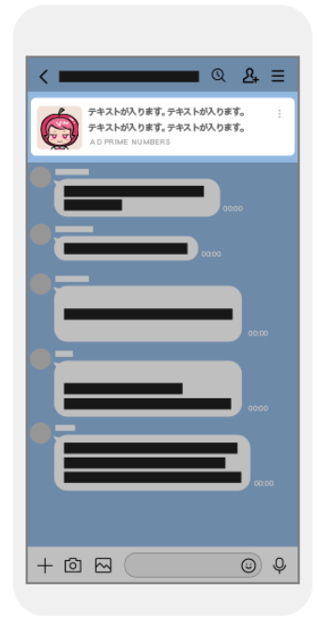 LINEの友だち以外のユーザーとトークや情報交換ができるチャットサービス。 匿名で参加可能。トーク画面上部の枠に広告が配信されるため、会話の流れを邪魔せずリーチできる。 | 性別：幅広い 年齢：趣味・関心の共通するグループユーザー | ・画像（1200×628px） ・画像（1080×1080px） ・画像（小）600×400px ・画像（アニメーション） ・動画（16:9 / 1:1 / 9:16） ・カルーセル | ・趣味・関心が共通するグループで話題になりやすい商材（例：勉強、投資関連など）
⑭ | LINE公式アカウント | コンテンツ | LINE上で企業や店舗がアカウントを作り、友だち追加したユーザーにメッセージを配信するサービス。 トークルームの上部に広告が配信される。※アカウントオーナーが許可した場合のみ配信。 | 性別：幅広い 年齢：情報感度が高い層 | ・画像（1200×628px） ・画像（1080×1080px） ・画像（小）600×400px ・画像（アニメーション） ・動画（16:9 / 1:1 / 9:16） ・カルーセル | ・特定のジャンルに高い関心を持つ「質の高い潜在顧客」にアプローチしたい場合 ・情報感度の高いユーザーに配信したい場合
⑮ | LINE ENTERTAINMENT 公式アカウント | コンテンツ | LINE公式アカウントのうち、特に「LINEが展開する音楽・動画・電子書籍などのエンターテインメントサービス」に関するトークルームに配信される広告。 ※各公式アカウントのオーナーが許可した場合のみ配信。 | 性別：幅広い 年齢：エンタメ・コンテンツに関心の高い層 | ・画像（1200×628px） ・画像（1080×1080px） ・画像（小）600×400px ・画像（アニメーション） ・動画（16:9 / 1:1 / 9:16） ・カルーセル | ・音楽・映像・電子書籍など、エンタメ関連の商材を扱う場合 ・エンタメコンテンツに高い関心を持つユーザーに配信したい場合
⑯ | ノート | コンテンツ | 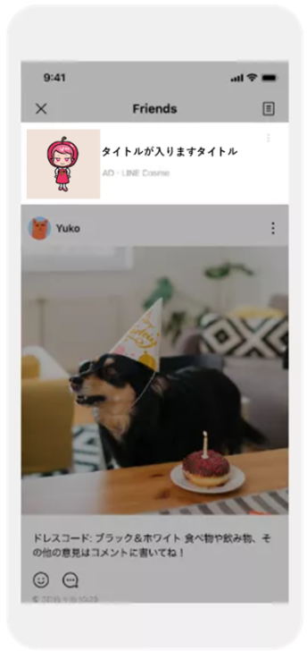 グループチャットのトークルームで利用できる、メンバーと重要な情報を文字や写真などで共有する掲示板機能。 20代の若い世代で多く利用されている傾向にある。 | 性別：女性が多い傾向 年齢：20代が中心 | ・画像（1200×628px） ・画像（1080×1080px） ・画像（小）600×400px ・画像（アニメーション） ・動画（16:9 / 1:1 / 9:16） ・カルーセル | ・イベント／推し活などグループでの活動に関する商材 ・コスメ／ファッション等、女子コミュニティで話題になりやすい商材
エンタメ系配信面（⑰〜⑱）
⑰ | LINE GAME 公式アカウント | エンタメ | 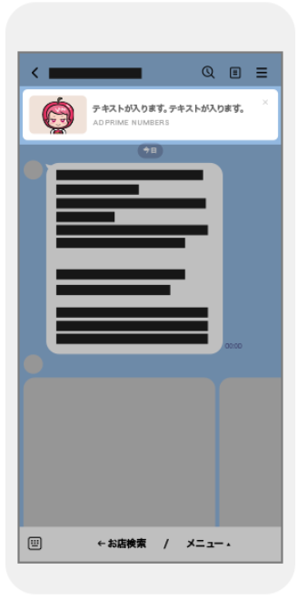 LINE GAMEアカウントのメッセージ内に掲載される広告。 「LINE GAME」はパズルなどのカジュアルゲームやLINEポイントが獲得できる「LINEポイゲ」など幅広いジャンルのコンテンツを展開。 | 性別：幅広い 年齢：ゲームに関心の高い層 | ・画像（1200×628px） ・画像（1080×1080px） ・画像（小）600×400px ・画像（アニメーション） ・動画（16:9 / 1:1 / 9:16） ・カルーセル | ・新作ゲームの事前登録・リリース初期のユーザー獲得を狙う場合 ・既存ゲームの大型アップデートなどを機に、利用が少ないユーザーの復帰を促す場合
⑱ | LINEスタンプショップ | エンタメ | 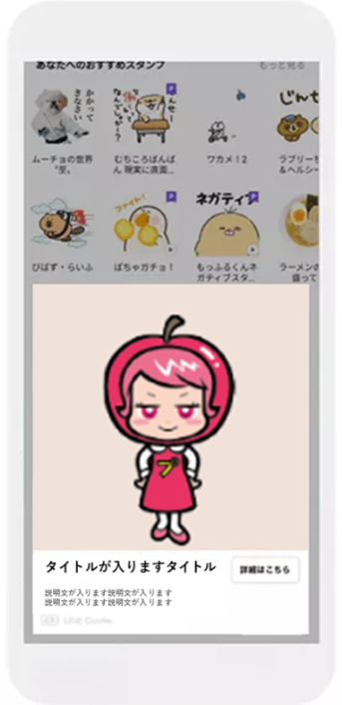 LINEスタンプや絵文字を購入したり、無料スタンプをダウンロードしたりするアプリ内ページ。 プロ・アマ問わず多様なクリエイターが制作した新作スタンプが随時リリースされ、幅広い年代が利用。 | 性別：幅広い 年齢：幅広い年代（特に流行・新しいものに敏感な若年層） | ・画像（1200×628px） ・画像（1080×1080px） ・画像（アニメーション） ・動画（16:9 / 1:1） | ・キャラクターなどを活用したキャンペーンの認知度を最大化したい場合 ・若年層（特に流行や新しいものに敏感な層）にリーチしたい場合
ネットワーク系配信面（⑲〜⑳）
⑲ | LINEファミリーアプリ | ネットワーク | 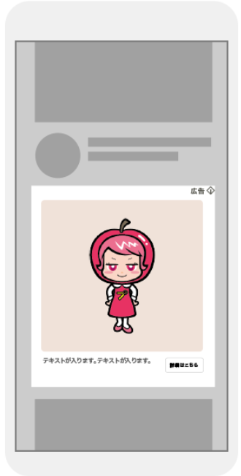 LINEのサービス名称で展開するゲーム・ツール・カメラ・アバターコミュニケーションなどのさまざまなアプリメディアに広告を配信できる。 LINE広告ネットワーク同様に膨大なデータを活用したターゲティングが可能。 | 性別：幅広い 年齢：幅広いユーザー | ・画像（1200×628px） ・画像（1080×1080px） ・画像（小）600×400px ・画像（アニメーション） ・動画（16:9 / 1:1 / 9:16） ・カルーセル | ・より多くの新規ユーザーに商品やサービスの認知を拡大したい場合 ・特定の興味・関心やライフスタイルを持つターゲット層にピンポイントで広告を届けたい場合
⑳ | LINEヤフー広告NW ディスプレイ広告（App） | ネットワーク | 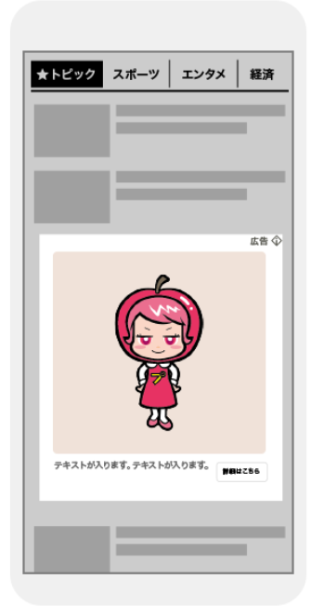 13,000超（2024年10月時点）のアプリメディアの幅広いユーザーへ配信可能なネットワーク広告。 電子書籍、ゲーム、SNS、ニュース・天気、カメラ、金融、健康、便利ツールなどのアプリ広告枠に配信。 MAU1億人以上のLINEが生み出す膨大なデータを活用したターゲティングが可能。（旧称：LINE広告ネットワーク） | 性別：幅広い 年齢：幅広いユーザー | ・画像（1200×628px） ・画像（1080×1080px） ・画像（小）600×400px ・画像（アニメーション） ・動画（16:9 / 1:1 / 9:16） ・カルーセル | ・より多くの新規ユーザーに商品やサービスの認知を拡大したい場合 ・単価を安く抑えることよりも配信量の増加を優先したい場合 ※配信量は増えるが単価も高くなる傾向。認知拡大目的で活用するのがおすすめ

